Victor
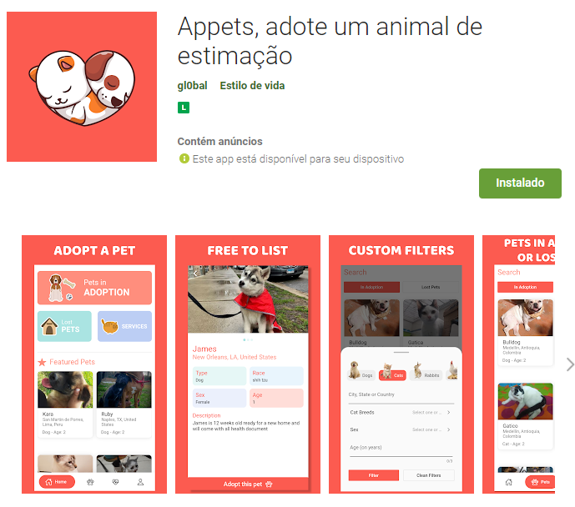
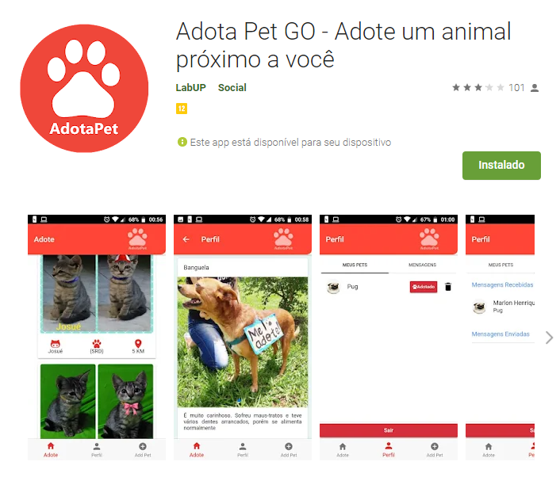
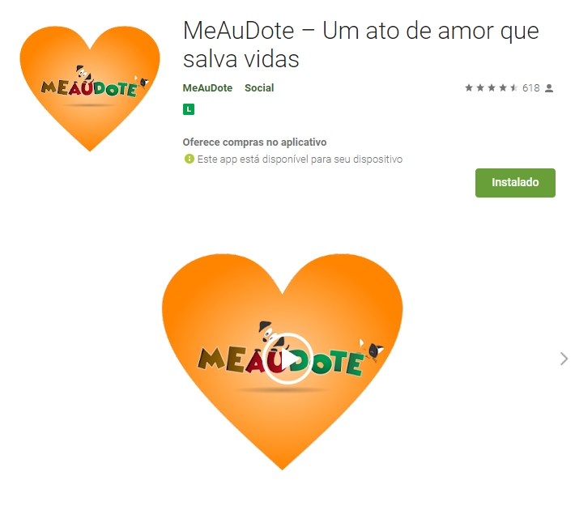
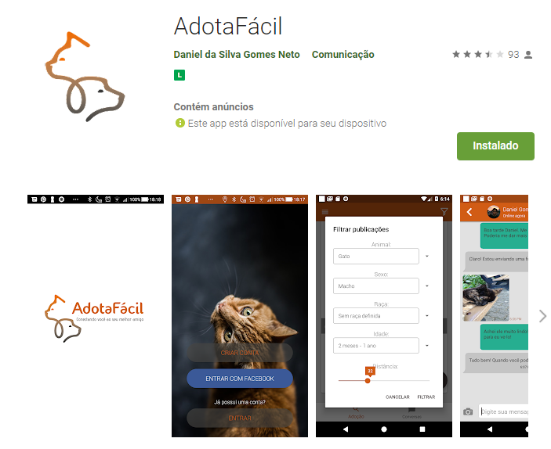
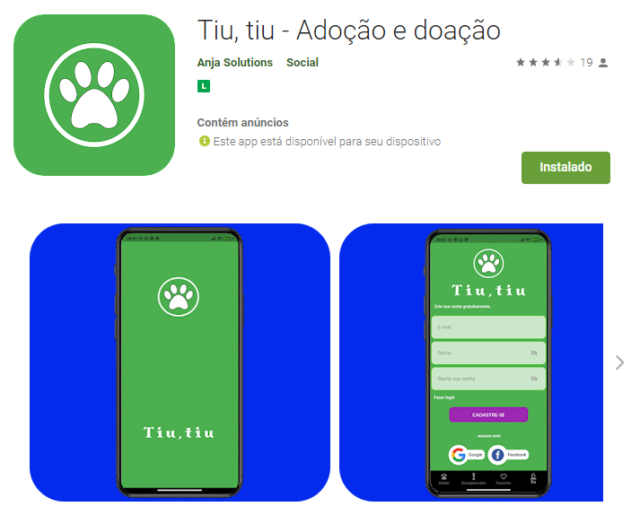
Funcionalidade | Tiu, tiu | MeAuDote | Appets | AdotaFacil | AdotaPet
Notificações por push
Geolocalização
Chat
Segurança
Propagandas
Facilidade de uso
Compartilhamento
Análise de dados
Integração com outras ferramentas
Tutorial

Isabella
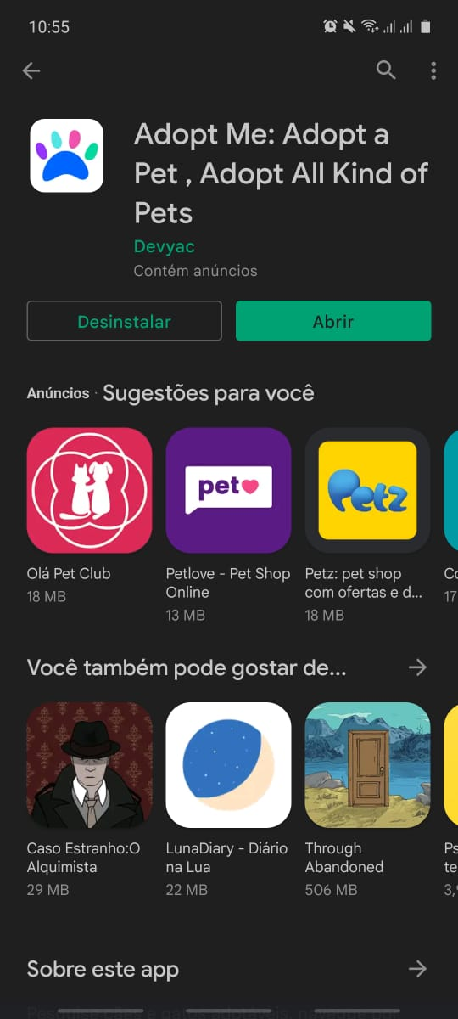
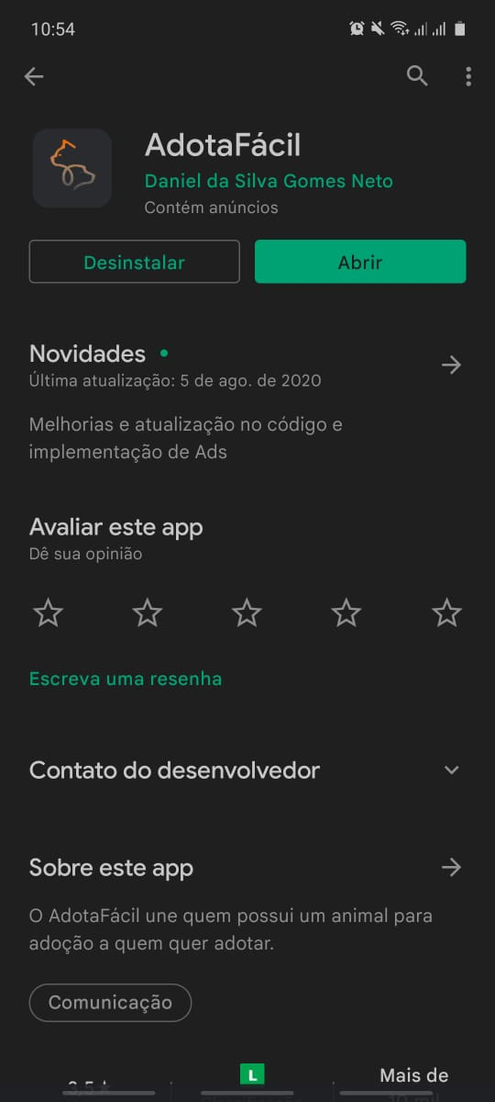
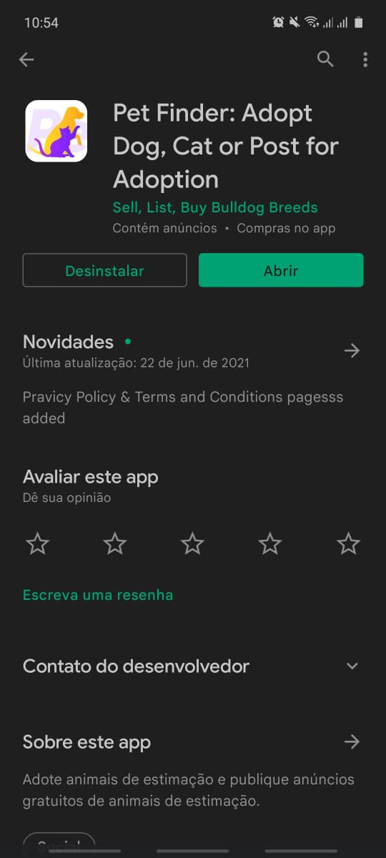
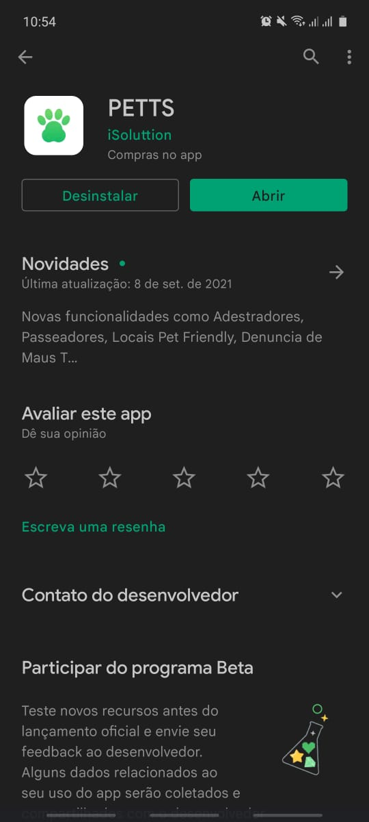
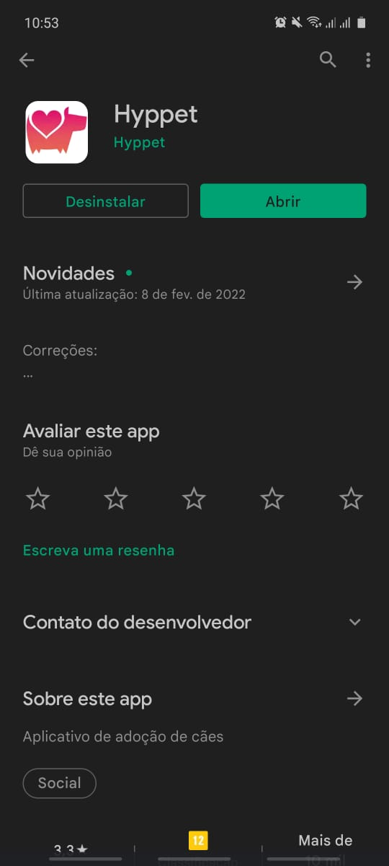
Funcionalidade | Hyppet | PETTS | Adopt me | Pet Finder | AdotaFácil
Notificações por push
Geolocalização
Chat
Segurança
Propagandas
Facilidade de uso
Compartilhamento
Análise de dados
Integração com outras ferramentas
Tutorial

